KAPAK
 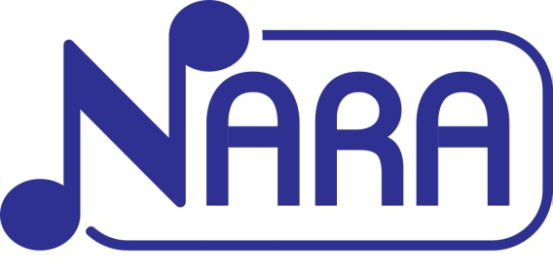 

KASIM 2023 FİYAT LİSTESİ (TL)

FİYATLARIMIZA KDV DAHİL DEĞİLDİR.
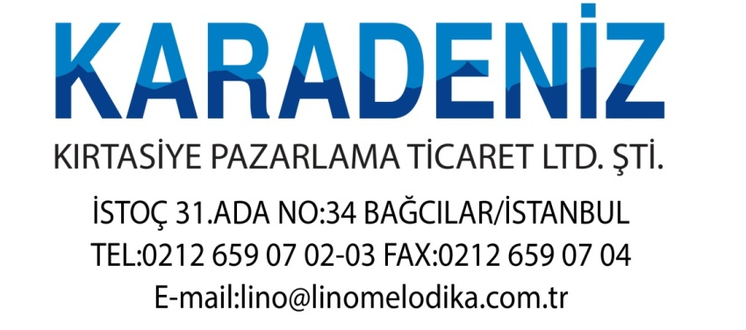

-Sevk edilen ürünlerde iade veya değişim hatalı ürün dışında kesinlikle kabul edilmeyecektir.
-Firmamız fiyat listesindeki fiyatları öncede haber vermeksizin değiştirme hakkına sahiptir.
-Fiyatlara KDV dahil değildir.

